Ví dụ mẫu khác hàng và order
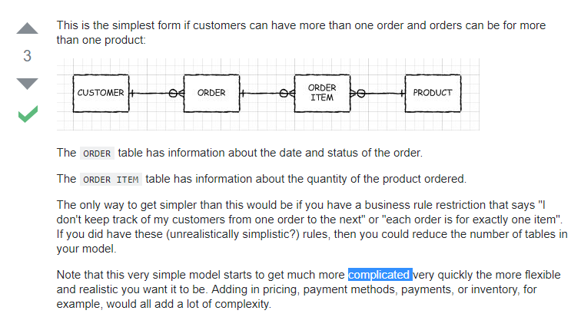
https://stackoverflow.com/questions/10155054/relationship-between-orders-customers-and-products?utm_medium=organic&utm_source=google_rich_qa&utm_campaign=google_rich_qa

